Finanzen
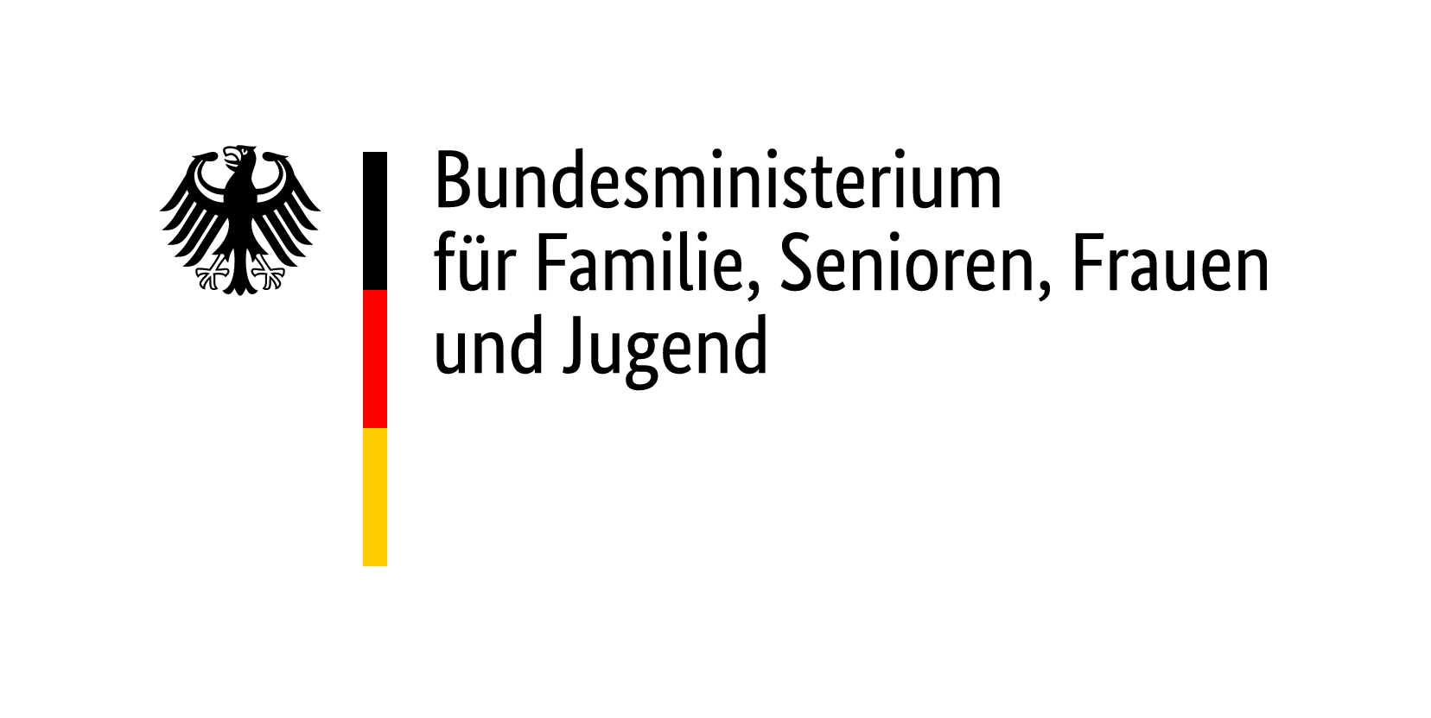
Verwendungsnachweis
Tatsächliche Ausgaben und Einnahmen
Internationale Jugendbegegnung
gefördert aus dem Kinder- und Jugendplan des Bundes (KJP)

Geförderte Organisation / Chor

Förderkennzeichen der Chorbegegnung:

Tatsächliche Ausgaben:

 |  |  |  | Vom Chor auszufüllen |  | Vermerke der DCJ

Unterkunft und Verpflegung |  |  |  | €

Sonstige Kosten |  |  |  | €

Vor- und Nachbereitungskosten, besondere pädagogische Begleitung |  |  |  | €

Dolmetscher*in/Sprachmittlung (nur bei Begegnungen in Deutschland) |  |  |  | €

Bei Chorbegegnungen in Deutschland:
Fahrtkosten im Rahmen des Programms (keine touristischen Aktivitäten) |  |  |  | € | -

Bei Chorbegegnungen im Ausland:
Bei Landweg: Fahrtkosten der deutschen Teilnehmenden, direkte Hin- und Rückreise |  |  |  | €

Bei Flugbeförderung: Höhe der Flugkosten der deutschen Teilnehmenden: |  |  |  | €

 |  | Gesamtausgaben |  | € | 0.00

Tatsächliche Einnahmen: |  |  |  | Vom Antragsteller auszufüllen |  | Vermerke der DCJ

Zuschuss aus Mitteln des KJP (Fördersumme der DCJ): |  |  |  | €
Eine parallele Förderung durch weitere Mittel des Bundes ist nicht zulässig.

Zuwendungen sonst. öffentlicher Stellen: | Bundesland: |  |  | €
 | Stiftung: |  |  | €
 | EU:
 | Gemeinde, Stadt, Landkreis: |  |  | €
 |  |  |  | €

Eigenmittel (Spenden, Haushaltsmittel des Trägers) |  |  |  | €

Teilnehmendenbeiträge |  |  |  | €

 |  |  | Gesamteinnahmen | € | 0.00

 |  |  | Die Richtigkeit aller Angaben wird von der Rechnungsstelle des Trägers bestätigt.

Ort, Datum, Unterschrift |  |  | Stempel

